Hoja1
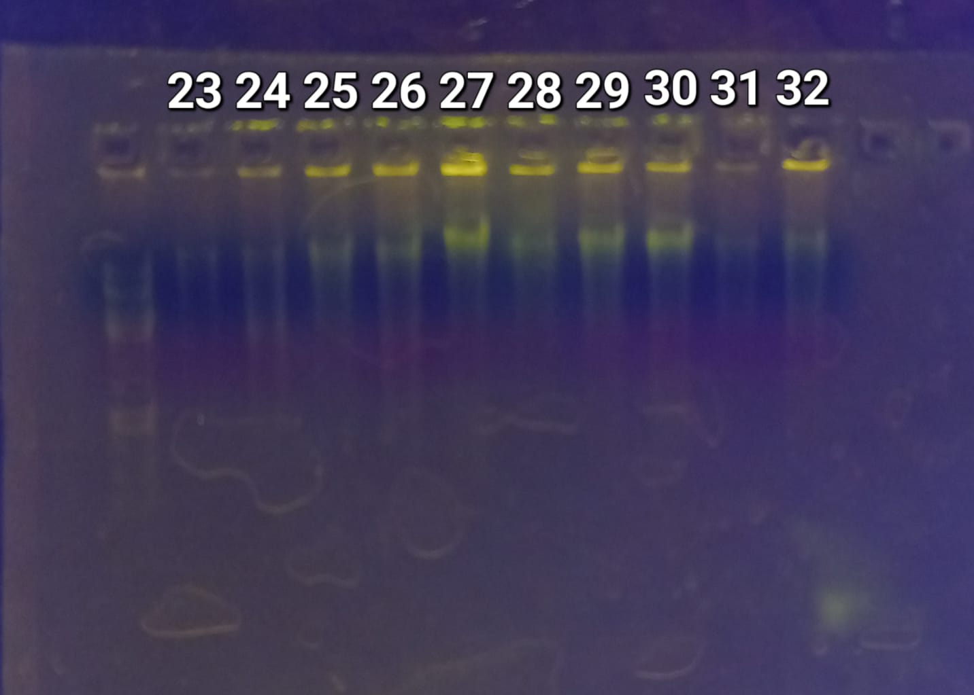
ID-LABORATORIO | ID-CAMPO | SITIO | FECHA | PESO (g) | OBSERVACIONES
1 | 10 | Tlaxcala | Jan-24 | 0.035
2 | s/dato | Tlaxcala | Jan-24 | 0.028
3 | Macho 1 | Tlaxcala | Jan-24 | 0.021
4 | 2 | Tlaxcala | Jan-24 | 0.028
5 | Hembra 82 | Tlaxcala | 2024-01-17 | 0.043
6 | Hembra 23 | Tlaxcala | 2024-01-17 | 0.049
7 | s/dato | Tlaxcala | Jan-24 | 0.068
8 | 5 | Tlaxcala | Jan-24 | 0.015
9 | 7 | Tlaxcala | Jan-24 | 0.012
10 | 8 | Tlaxcala | Jan-24 | 0.031
11 | Hembra 11 | Tlaxcala | Jan-24 | 0.07
12 | 13 | Tlaxcala | Jan-24 | 0.027
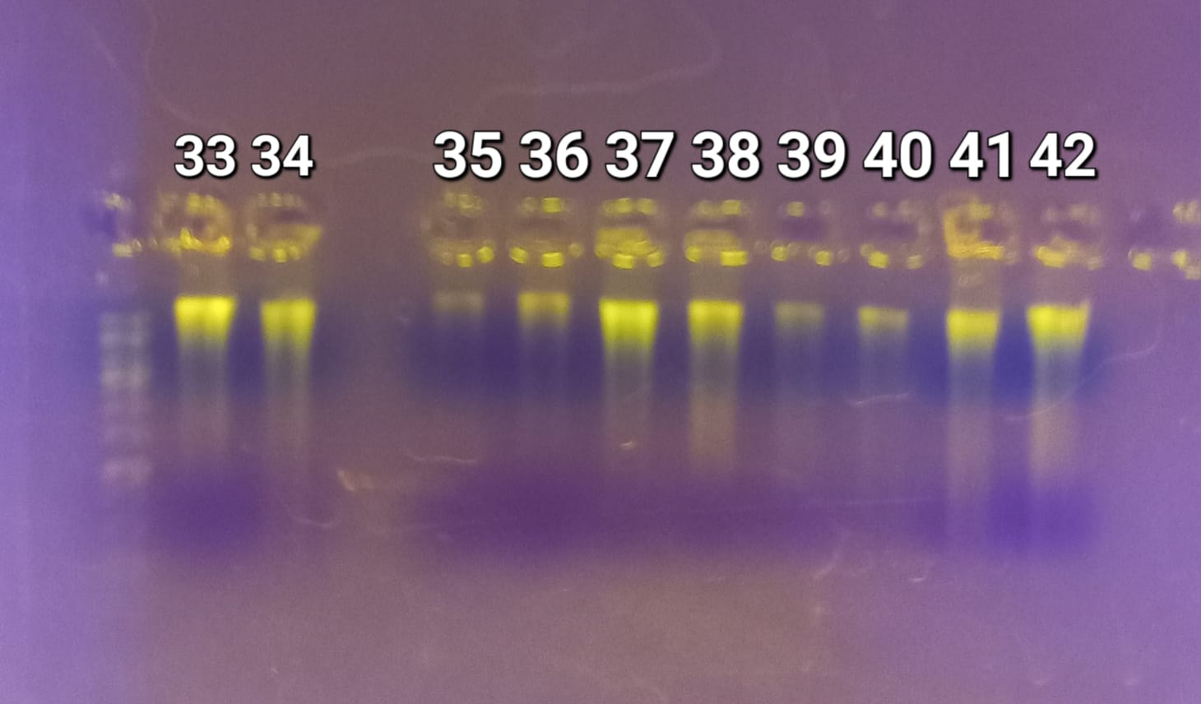
13 | Hembra 25 | Tlaxcala | 2024-01-17 | 0.021
14 | Macho 26 | Tlaxcala | 2024-01-17 | 0.018
15 | Hembra 29 | Tlaxcala | 2024-01-17 | 0.01
16 | Hembra 30 | Tlaxcala | 2024-01-17 | 0.018
17 | Hembra 32 | Tlaxcala | 2024-01-17 | 0.022 | Eluido solo a 50μl por lisozima
18 | Macho 35 | Tlaxcala | 2024-01-17 | 0.019
19 | Hembra 36 | Tlaxcala | 2024-01-17 | 0.012
20 | Macho 39 | Puebla | 2024-02-14 | 0.026 | Muestra húmeda en tubo de tapa rota
21 | Macho 38 | Puebla | 2024-02-14 | 0.001 | Muestra demasiado pequeña y amarilla
22 | Macho 45 | Puebla | 2024-02-15 | 0.02
23 | s/dato | CDMX | 2024-06-12 | 0.032
24 | Hembra 114 | CDMX | 2024-06-09 | 0.013
25 | Macho 116 | CDMX |  | 0.038
26 | Macho 116 | CDMX | 2024-06-14 | 0.03
27 | Hembra 117 | CDMX | 2024-06-14 | 0.035 | Muestra con insecto alado grande
28 | Macho 118 | CDMX | 2024-06-14 | 0.017
29 | Macho 118 | CDMX |  | 0.028
30 | Macho 120 | CDMX | 2024-06-12 | 0.026
31 | Hembra 121 | CDMX | 2024-06-14 | 0.02
32 | Hembra 122 | CDMX |  | 0.022
33 | Hembra 125 | CDMX | 2024-06-14 | 0.015
34 | Hembra 127 | CDMX | 2024-06-14 | 0.025
35 | Hembra 128 | CDMX |  | 0.025
36 | Hembra 128 | CDMX | 2024-06-14 | 0.035
37 | Hembra 130 | CDMX |  | 0.019
38 | Hembra 132 | CDMX | 2024-06-14 | 0.031
39 | Hembra 133 | CDMX |  | 0.022
40 | Macho 139 | CDMX |  | 0.113
41 | Hembra 143 | CDMX |  | 0.016
42 | Hembra 144 | CDMX |  | 0.022
43 | Macho 146 | CDMX |  | 0.036 | Muestra con pellet blanco
44 | Hembra 48 | Puebla | 2024-02-15 | 0.012
45 | Hembra 98 | Tlaxcala | 2024-05-13 | 0.011
46 | Macho 58 | Puebla | 2024-03-05 | 0.043
47 | Hembra 55 | Puebla | 2024-03-05 | 0.029
48 | Macho 99 | Tlaxcala | 2024-05-13 | 0.014
49 | Macho 92 | Tlaxcala | 2024-05-13 | 0.029
50 | Macho 63 | Puebla | 2024-05-12 | 0.029
51 | Macho 108 | Tlaxcala | 2024-05-15 | 0.019
52 | Hembra 106 | Tlaxcala | 2024-05-15 | 0.014
53 | Hembra 86 | Tlaxcala | 2024-05-04 | 0.015 | Muestra demasiado pequeña y amarilla
54 | Macho 63 | Puebla | 2024-03-12 | 0.105 | No salió en electroforesis
55 | Macho 1212 |  | 2024-06-01 | 0.076 | No salió en electroforesis
56 | Macho 91 | Tlaxcala | 2024-05-04 | 0.048
57 | Hembra 77 | Tlaxcala | 2024-04-10 | 0.122
58 | Macho 167 | Puebla | 2024-03-12 | 0.113
59 | Hembra 110 |  | 2024-06-01 | 0.072 | No salió en electroforesis

